Details for Ambassador of PBT1
 |  | Public Authority:
 |  | Δήμος Ηρακλείου

Κτήριο «εκπρόσωπος» της Τυπολογίας Δημοτικού Κτηρίου: |  | ΤΔΚ1

ΓΕΝΙΚΕΣ ΠΛΗΡΟΦΟΡΙΕΣ |  |  | Εύρη κατηγοριοποίησης
Όνομα κτηρίου | 19ο Δημοτικό σχολείο Ηρακλείου (ΠΑΛΙΟ ΤΜΗΜΑ)
Ιδιοκτήτης | Δήμος Ηρακλείου
Ένοικος | Δήμος Ηρακλείου
Ταχυδρομική διεύθυνση | Οδός: Λεωφ. Κνωσσού 236.
Τύπος/χρήση κτηρίου | Εκπαιδευτικό κτίριο-Α βάθμια |  | Εκπαιδευτικό κτίριο Α-βάθμια
Έτος κατασκευής | 1981-1982 |  | 1980-2010
Έτος ανακαίνισης (εάν έχει γίνει) και σύντομη περιγραφή ανακαίνισης | 1996 Προσθήκη κλιματιστικών
Αριθμός ορόφων | 2 |  | <=2
Μέσο ύψος ορόφου (m) | Ισόγειο: 3,4m, πρώτος 3,4m
Μικτή επιφάνεια δαπέδου (m2) | 1277 |  | 1200-4000
Κατανομή μικτής επιφάνειας ανά όροφο | Ισόγειο 647m2 και πρώτος όροφος: 630m2,
Κατανομή επιφάνειας δαπέδου (m2) ανά σύστημα εξυπηρέτησης αναγκών ψύξης/θέρμανσης/μηχανικού αερισμού | Συνολική θερμαινόμενη επιφάνεια: 1247m2 όλοι οι χώροι εκτός από την αποθήκη και το λεβητοστάσιο 30 m2 που είναι μη θερμαινόμενοι χώροι)
 | Συνολική ψυχόμενη επιφάνεια: 80m2 (3 αίθουσες διδασκαλίας και 1 γραφείο καθηγητών)
 | Συνολική επιφάνεια με μηχανικό αερισμό: 0m2 (δεν υπάρχει)
Μέσος αριθμός εργαζομένων/ενοίκων | 32 δάσκαλοι και 220 μαθητές , Σύνολο 252
Πρόγραμμα λειτουργίας κτηρίου | Το κτήριο είναι κατειλημμένο: 180 ημέρες το έτος, Δεύτερα έως Παρασκευή 08:00-16:00
 | Το κτήριο δεν είναι κατειλημμένο: τα Σαββατοκύριακα καθ’ όλη τη διάρκεια του έτους και από 20 Ιουνίου έως 10 Σεπτεμβρίου, καθώς και 2 δεκαπενθήμερα Χριστούγεννα και Πάσχα.
Έως δύο (2) Ενδεικτικές φωτογραφίες κτηρίου | 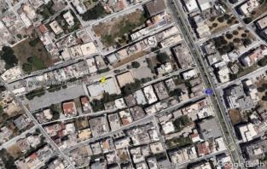 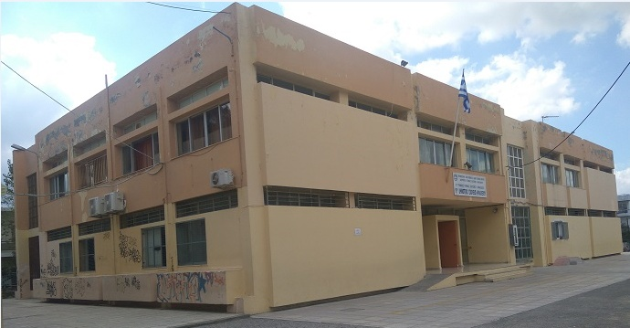

ΠΛΗΡΟΦΟΡΙΕΣ ΚΤΗΡΙΑΚΟΥ ΚΕΛΥΦΟΥΣ
Κύρια δομικά στοιχεία
Εξωτερικοί τοίχοι | Τύπος 1 | Τύπος 2 | Τύπος 3
Σύντομη περιγραφή δομικού στοιχείου (Στρώσεις/ υλικά/ πάχη) | Φέρων οργανισμός: Οπλισμένο σκυρόδεμα πάχους 45 cm. Πλήρωση: δικέλυφη τοιχοποιία χωρίς θερμομόνωση αλλά με διάκενο αέρα, συνολικού πάχους 25 cm
Όψεις του κτηρίου που συναντάται το δομικό στοιχείο | Σε όλες τις όψεις του κτηρίου
Προσανατολισμός (o) / Κλίση (o) (κατά ΚΕΝΑΚ) όψεων που συναντάται το δομικό στοιχείο | Βόρειο (0o) / Κατακόρυφη (90o) Ανατολικό (270ο)/ Κατακόρυφη (90ο) Νότιος (180ο)/ Κατακόρυφη (90ο) Δυτικό (90ο)/ Κατακόρυφη (90ο)
Επιφάνεια όψεων που συναντάται το δομικό στοιχείο (m2) | Βόρεια: 236 Ανατολική: 136,50 Νότια: 236 Δυτική: 136,50
Θερμοπερατότητα U-value (W/m2K) | 1.67
Άλλα πρόσθετα τεχνικά στοιχεία (προαιρετικό) (κατασκευαστής/λεπτομέρειες προϊόντος, λεπτομερής περιγραφή στρώσεων υλικών, άλλες θερμοφυσικές ή/και οπτικές ιδιότητες, π.χ. ανακλαστικότητα, συντελεστής εκπομπής ηλιακής ακτινοβολίας, κτλ.)
Ενδεικτική εικόνα ή φωτογραφία του δομικού στοιχείου | 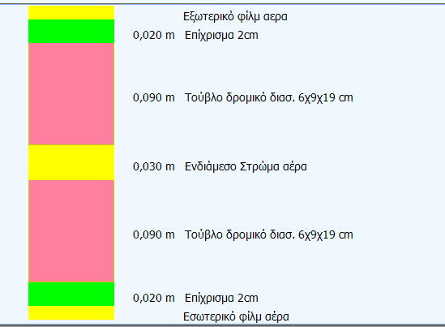
Οροφή | Τύπος 1 | Τύπος 2 | Τύπος 3
Σύντομη περιγραφή δομικού στοιχείου (Στρώσεις/ υλικά/ πάχη) | Oριζόντια πλάκα οπλισμένου σκυροδέματος 20cm με σκυρόδεμα 150mm Ρύσεων και Ασφαλτόπανο
Όψεις του κτηρίου που συναντάται το δομικό στοιχείο | Όλες οι επιφάνειες οροφής του Ά ορόφου
Προσανατολισμός (o) / Κλίση (o) (κατά ΚΕΝΑΚ) όψεων που συναντάται το δομικό στοιχείο | Οριζόντιος (0o) / Κλίση: 0o
Επιφάνεια όψεων που συναντάται το δομικό στοιχείο (m2) | 1247
Θερμοπερατότητα U-value (W/m2K) | 2.536
Άλλα πρόσθετα τεχνικά στοιχεία (προαιρετικό) (κατασκευαστής/λεπτομέρειες προϊόντος, λεπτομερής περιγραφή στρώσεων υλικών, άλλες θερμοφυσικές ή/και οπτικές ιδιότητες, π.χ. ανακλαστικότητα, συντελεστής εκπομπής ηλιακής ακτινοβολίας, κτλ. | 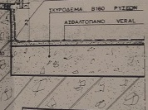 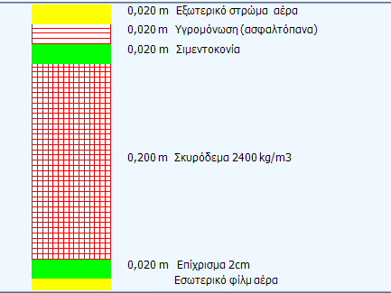
Ενδεικτική εικόνα ή φωτογραφία του δομικού στοιχείου (προαιρετική) | 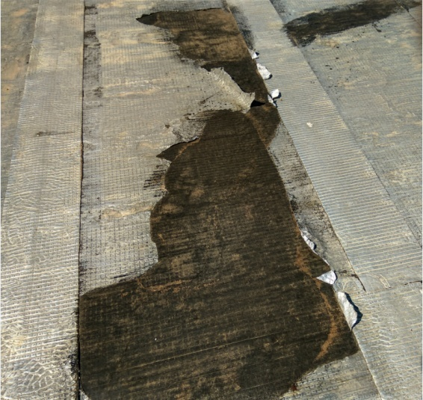
Δάπεδα | Τύπος 1 |  | Τύπος 3
Σύντομη περιγραφή δομικού στοιχείου (Στρώσεις/ υλικά/ πάχη) | Πλάκα οπλισμένου σκυροδέματος 20cm δίχως θερμομόνωση Δάπεδο από Μάρμαρο Ιωαννίνων μπεζ 3cm, πάνω από έδαφος | Πλάκα οπλισμένου σκυροδέματος 20cm χωρίς θερμομόνωση, με επικάλυψη ψηφίδας σε επαφή με το έδαφος.
Όψεις του κτηρίου που συναντάται το δομικό στοιχείο | όλες οι επιφάνειες δαπέδου των γραφείων του ισογείου (δάπεδα σε επαφή με έδαφος) και δάπεδα κλιμακοστασίων | όλα τα δάπεδα αιθουσών & κοινόχρηστων χώρων ισογείου (εκτός δηλαδή από γαρφεία ισογείου)
Προσανατολισμός (o) / Κλίση (o) (κατά ΚΕΝΑΚ) όψεων που συναντάται το δομικό στοιχείο | Οριζόντιος 180o / Κλίση: 0o | Οριζόντιος 180o / Κλίση: 0o
Επιφάνεια όψεων που συναντάται το δομικό στοιχείο (m2) | 180 | 700
Θερμοπερατότητα U-value (W/m2K) | 2.9 | 2.9
Άλλα πρόσθετα τεχνικά στοιχεία (προαιρετικό) (κατασκευαστής/λεπτομέρειες προϊόντος, λεπτομερής περιγραφή στρώσεων υλικών, άλλες θερμοφυσικές ή/και οπτικές ιδιότητες, π.χ. ανακλαστικότητα, συντελεστής εκπομπής ηλιακής ακτινοβολίας, κτλ.) | 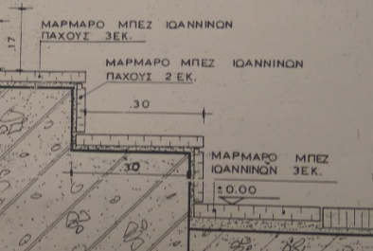 | 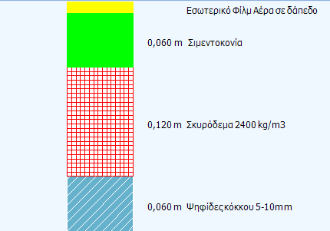
Ενδεικτική εικόνα ή φωτογραφία του δομικού στοιχείου (προαιρετική) | 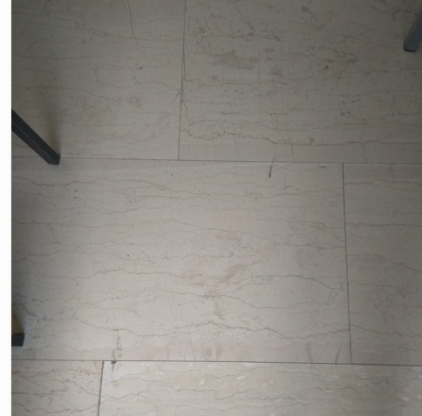 | 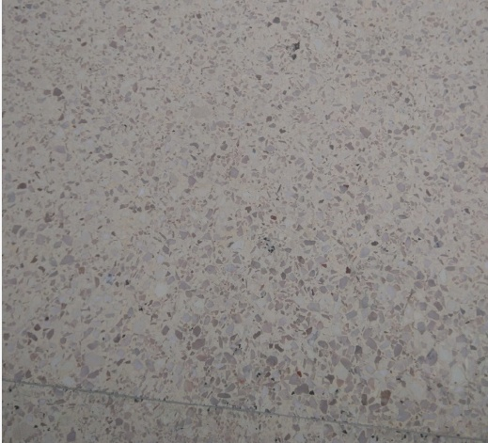
Ανοίγματα (Υαλοπίνακας/πλαίσιο) | Τύπος 1 | Τύπος 2 | Τύπος 3
Σύντομη περιγραφή δομικού στοιχείου (Στρώσεις/ υλικά/ πάχη) | Μονός υαλοπίνακας σε πλαίσιο αλουμινίου | μονός υαλοπίνακας 3,2mm με μεταλλικό πλαίσιο | Μεταλλικές ανοιγόμενες συμπαγείς θύρες με μεταλλικό πλαίσιο
Όψεις του κτηρίου που συναντάται το δομικό στοιχείο | Όλα τα ανοίγματα της Βόρειας όψης, το 65% της Νότιας όψης, 85% της Ανατολικής και Δυτικής όψης | το 35% της Νότιας όψης και από 15% σε Ανατολική & Δυτική όψη | Εξωτερικές θύρες σε όλες τις όψεις (διλπές σε βόρεια & νότια, μονή σε ανατολική & δυτική)
Προσανατολισμός (o) / Κλίση (o) (κατά ΚΕΝΑΚ) ανοιγμάτων που συναντάται το δομικό στοιχείο | Βόρειο (0o) / Κατακόρυφη (90o) Δυτικό (90ο)/ Κατακόρυφη (90ο) Νότιο (180ο)/ Κατακόρυφη (90ο) Ανατολικό (270ο)/ Κατακόρυφη (90ο) | Ανατολικό (90ο)/ Κατακόρυφη (90ο) Νότιο (180ο)/ Κατακόρυφη (90ο) Δυτικό (270ο)/ Κατακόρυφη (90ο) | Βόρειο (0o) / Κατακόρυφη (90o) Ανατολικό (90ο)/ Κατακόρυφη (90ο) Νότιο (180ο)/ Κατακόρυφη (90ο) Δυτικό (270ο)/ Κατακόρυφη (90ο)
Επιφάνεια ανοιγμάτων που συναντάται το δομικό στοιχείο (m2) | 124m2 | 108m2 | 11,10m2
Θερμοπερατότητα U-value (W/m2K) | 5 | 6 | 2.1
Συντελεστής ηλιακού θερμικού κέρδους (gw) | 0.77 | 0.77
Ποσοστό ανοιγόμενης ή συρόμενης επιφάνειας | 100% | 0% | 100%
Επίπεδο σκίασης (από περιβάλλοντα εμπόδια, προβόλους και από συστήματα σκίασης (εσωτερικά/εξωτερικά) | Πάνω από κάθε άνοιγμα υπάρχει πρόβολος μήκους 0.20 m, | Πάνω από κάθε άνοιγμα υπάρχει πρόβολος μήκους 0.10 m,
Άλλα πρόσθετα τεχνικά στοιχεία (προαιρετικό) (κατασκευαστής/λεπτομέρειες προϊόντος, λεπτομερής περιγραφή στρώσεων υλικών, άλλες θερμοφυσικές ή/και οπτικές ιδιότητες, π.χ. ανακλαστικότητα, συντελεστής εκπομπής ηλιακής ακτινοβολίας, κτλ.) | Είναι τοποθετημένα από την κατασκευή του σχολείου το 1982 | Μεταλλικό πλαίσιο χωρίς θερμοδιακοπή, Ποσοστό πλαισίου 20%, Υαλοπίνακας μονός. Είναι τοποθετημένα από την κατασκευή του σχολείου το 1982
Ενδεικτική εικόνα ή φωτογραφία του δομικού στοιχείου | 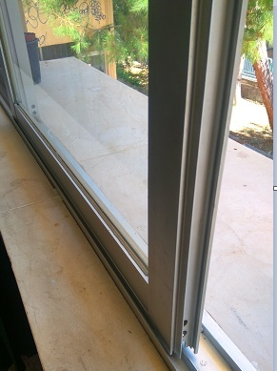 | 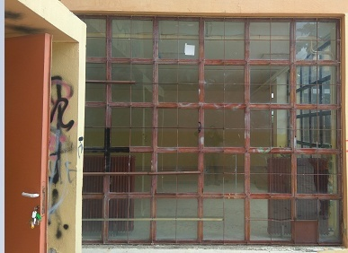 | 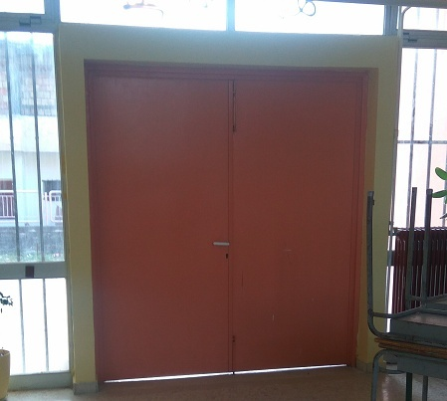

ΠΛΗΡΟΦΟΡΙΕΣ Η/Μ ΣΥΣΤΗΜΑΤΩΝ ΚΤΗΡΙΟΥ
Κύρια Η/Μ συστήματα κτηρίου
Σύστημα θέρμανσης | Τύπος 1 | Τύπος 2 | Τύπος 3
Σύντομη περιγραφή του συστήματος (καύσιμο, τύπος συστήματος παραγωγής, σύστημα διανομής, τερματικές μονάδες) | Λέβητας πετρελαίου, με σωληνώσεις διανομής περιμετρικά του κτηρίου, και τερματικές μονάδες απλά σώματα καλοριφέρ. | Τοπική Αντλία Θερμότητας
Εξυπηρετούμενοι χώροι ανά όροφο | Ισόγειο: Όλοι οι χώροι εκτός από αποθήκη 1ος όροφος: Όλοι οι χώροι. ΕΞΥΠΗΡΕΤΕΙ ΚΑΙ ΤΟ ΝΕΟ ΚΤΗΡΙΟ 685τμ. | Ισόγειο σε 1 γραφείο καθηγητών και 1 αίθουσα 1ος όροφος: σε 2 αίθουσες από 1 κλιματιστικό σε κάθε αίθουσα ή γραφείο. Συνολικά 4 κλιματιστικά
Έτος εγκατάστασης | 1984 | 1996
Εγκατεστημένη θερμική ισχύς (kW) | 186 | 3,7KW η κάθε μία Αντλία Θερμότητας
Βαθμός απόδοσης (%) / Συντελεστής επίδοσης Coefficient of Performance (COP) | Ονομαστική τιμή Βαθμού Απόδοσης Λέβητα : 88 % | COP: 3.61
Επίπεδο μόνωσης του συστήματος παραγωγής θερμότητας | Μη διαθέσιμο | Μη διαθέσιμο
Επίπεδο μόνωσης του συστήματος διανομής (pipework/ductwork) | Ανεπαρκής μόνωση | Δεν εφαρμόζεται
Πρόγραμμα λειτουργίας του συστήματος | Από 20 Νοεμβρίου έως 30 Μαρτίου, Δευτέρα έως Παρακευή, 8:00-12:00 | 1 Δεκεμβρίου έως 30 Μαρτίου, Δευτέρα έως Παρακευή, 8:00-10:00
Διατάξεις ελέγχου / αυτοματισμοί | Κεντρικό σύστημα χρονοπρογραμματισμού, χωρίς σύστημα ελέγχου στους χώρους βάσει set-point | τοπικό σύστημα ελέγχου λειτουργίας βάσει set point
Άλλες τεχνικές λεπτομέρειες (προαιρετικό) (κατασκευαστής/ λεπτομέρειες προϊόντος, άλλα χαρακτηριστικά ενεργειακής επίδοσης, κτλ.)
Ενδεικτική εικόνα ή φωτογραφία του συστήματος | 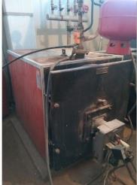
Σύστημα ψύξης | Τύπος 1 | Τύπος 1 | Τύπος 2
Σύντομη περιγραφή του συστήματος (καύσιμο, τύπος συστήματος παραγωγής, σύστημα διανομής, τερματικές μονάδες) | Τοπική αντλία θερμότητας (Haier 9000btu ) | Τοπική Αντλία θερμότητας A/C (Haier 12000btu)
Εξυπηρετούμενοι χώροι ανά όροφο | Ισόγειο σε 1 γραφείο καθηγητών 1 κλιματιστικό | Ισόγειο σε 1 αίθουσα 1ος όροφος: σε 2 αίθουσες Συνολικά 3 κλιματιστικά
Έτος εγκατάστασης | 1996 | Στους κοινόχρηστους χώρους Ισογείου και Ά ορόφου και σε 1 αίθουσα του Ισογείου και σε 2 γραφεία Ισογείου
Εγκατεστημένη ψυκτική ισχύς (kW) | 2,6KW η κάθε μία Αντλία Θερμότητας | 3,6KW η κάθε μία Αντλία Θερμότητας
Βαθμός απόδοσης (%) / Λόγος ενεργειακής αποδοτικότητας (Energy Efficiency Ratio, EER) | EER: 2,8 | EER: 2,8
Επίπεδο μόνωσης του συστήματος διανομής (pipework/ductwork) | Δεν εφαρμόζεται | Δεν εφαρμόζεται
Πρόγραμμα λειτουργίας συστήματος | 15 Μαΐου έως 30 Ιουνίου , Δευτέρα έως Παρασκευή, 12:00-15:00 | 15 Μαΐου έως 15 Ιουνίου , Δευτέρα έως Παρασκευή, 12:00-14:00
Διατάξεις ελέγχου / αυτοματισμοί | τοπικό σύστημα ελέγχου λειτουργίας βάσει set point | τοπικό σύστημα ελέγχου λειτουργίας βάσει set point
Άλλες τεχνικές λεπτομέρειες (προαιρετικό) (κατασκευαστής/ λεπτομέρειες προϊόντος, άλλα χαρακτηριστικά ενεργειακής επίδοσης, κτλ.)
Ενδεικτική εικόνα ή φωτογραφία του συστήματος |  | 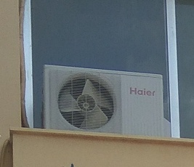
Συστημα αερισμού | Τύπος 1 | Τύπος 2 | Τύπος 3
Σύντομη περιγραφή του συστήματος (φυσικός/μηχανικός αερισμός, με ανάκτηση θερμότητας/χωρίς ανάκτηση θερμότητας) | φυσικός αερισμός με άνοιγμα παραθύρων
Τύπος μηχανικού αερισμού (προσαγωγή και/ή απαγωγή αέρα) | Μη διαθέσιμο
Εξυπηρετούμενοι χώροι ανά όροφο | Για όλους τους ορόφους, σε όλους τους χώρους αιθουσών και γραφείων,
Έτος εγκατάστασης | Μη διαθέσιμο
Ρυθμός προσαγωγής/απαγωγής αέρα (m3/s/m2) | Μη διαθέσιμο
Ειδική ισχύς ανεμιστήρα προσαγωγής/απαγωγής (W/m3/s) | Μη διαθέσιμο
Βαθμός απόδοσης ανάκτησης θερμότητας (%) | Μη διαθέσιμο
Πρόγραμμα λειτουργίας του συστήματος | Μη διαθέσιμο
Διατάξεις ελέγχου / αυτοματισμοί | Μη διαθέσιμο
Άλλες τεχνικές λεπτομέρειες (προαιρετικό) (κατασκευαστής/ λεπτομέρειες προϊόντος, άλλα χαρακτηριστικά ενεργειακής επίδοσης, κτλ.)
Ενδεικτική εικόνα ή φωτογραφία του συστήματος
Ζεστό νερό χρήσης | Τύπος 1 | Τύπος 2 | Τύπος 3
Σύντομη περιγραφή του συστήματος (καύσιμο, τύπος συστήματος παραγωγής, σύστημα διανομής, τερματικές μονάδες) | Δεν υπάρχει
Εξυπηρετούμενοι χώροι ανά όροφο
Έτος εγκατάστασης
Εγκατεστημένη ισχύς (kW)
Βαθμός απόδοσης (%) / COP / EER
Επίπεδο μόνωσης του συστήματος διανομής (pipework)
Επίπεδο μόνωσης δεξαμενής αποθήκευσης ζεστού νερού
Πρόγραμμα λειτουργίας του συστήματος
Διατάξεις ελέγχου / αυτοματισμοί
Άλλες τεχνικές λεπτομέρειες (προαιρετικό) (κατασκευαστής/ λεπτομέρειες προϊόντος, άλλα χαρακτηριστικά ενεργειακής επίδοσης, κτλ.)
Ενδεικτική εικόνα ή φωτογραφία του συστήματος (προαιρετικό)
Φωτισμός | Τύπος 1 | Τύπος 2 | Τύπος 3
Τύπος λαμπτήρων | Γραμμικοί ράβδοι φθορισμού οροφής | Φωτιστικά 4 ράβδων φθορισμού οροφής | Πυρακτώσεως
Εξυπηρετούμενοι χώροι ανά όροφο | Eσωτερικά σε 9 αίθουσες διδασκαλίας σε όλους τους ορόφους | Στους κοινόχρηστους χώρους Ισογείου και Ά ορόφου και σε 1 αίθουσα του Ισογείου και σε 2 γραφεία Ισογείου | Eσωτερικά στην αποθήκη και το λεβητοστάσιο και σε Κοινόχρηστους χώρους
Έτος εγκατάστασης | 1982 | 1982 | 1982
Αριθμός φωτιστικών σωμάτων | 81 | 62 | 6
Αριθμός λαμπτήρων του κάθε φωτιστικού σώματος | 2 ράβδοι ανα φωτιστικό | 4 ραβδοι ανα φωτιστικό | 1 λάμπα ανα φωτιστικό
Ηλεκτρική ισχύς λαμπτήρα (W) | 36 ανά ράβδο | 18 ανά ράβδο | 80
Φωτιστική απόδοση (lm/W) | 100 | 100 | 18
Πρόγραμμα λειτουργίας του συστήματος | Κατά βούληση του χρήστη εντός του προγράμματος λειτουργίας των αντίστοιχων χώρων. | Κατά βούληση του χρήστη εντός του προγράμματος λειτουργίας των αντίστοιχων χώρων. | Κατά βούληση του χρήστη εντός του προγράμματος λειτουργίας των αντίστοιχων χώρων.
Διατάξεις ελέγχου / αυτοματισμοί | χειροκίνητα | χειροκίνητα | χειροκίνητα
Άλλες τεχνικές λεπτομέρειες (προαιρετικό) (κατασκευαστής/ λεπτομέρειες προϊόντος, άλλα χαρακτηριστικά ενεργειακής επίδοσης, κτλ.)
Ενδεικτική εικόνα ή φωτογραφία του συστήματος | 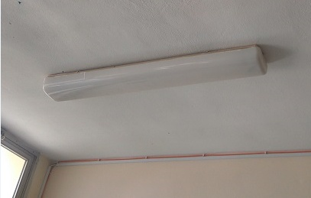 | 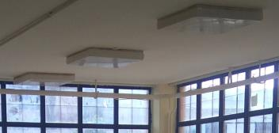
Τεχνολογίες ΑΠΕ | Τύπος 1 | Τύπος 2 | Τύπος 3
Σύντομη περιγραφή τεχνολογιών ΑΠΕ (Τύπος/Θέση) | Δεν υπάρχουν
Περιοχή/φορτίο του κτηρίου που καλύπτεται
Προσανατολισμός (o) / Κλίση (o)
Επιφάνεια (m2)
Έτος εγκατάστασης
Εγκατεστημένη ισχύς (kW)
Ετήσια παραγόμενη ενέργεια (kWh)
Διατάξεις ελέγχου / αυτοματισμοί
Άλλες τεχνικές λεπτομέρειες (προαιρετικό) (κατασκευαστής/ λεπτομέρειες προϊόντος, άλλα χαρακτηριστικά ενεργειακής επίδοσης, κτλ.)
Ενδεικτική εικόνα ή φωτογραφία του συστήματος

Details for Ambassador of PBT2
 |  | Public Authority:
 |  | Δήμος Ηρακλείου

Κτήριο «εκπρόσωπος» της Τυπολογίας Δημοτικού Κτηρίου: |  | ΤΔΚ2

ΓΕΝΙΚΕΣ ΠΛΗΡΟΦΟΡΙΕΣ |  |  | Εύρη κατηγοριοποίησης
Όνομα κτηρίου | 9ο Γυμνάσιο (ΝΕΟ ΤΜΗΜΑ)
Ιδιοκτήτης | Δήμος Ηρακλείου
Ένοικος | Δήμος Ηρακλείου
Ταχυδρομική διεύθυνση | Οδός: Βορείου Ηπείρου 1 & Παύλου Μελά
Τύπος/χρήση κτηρίου | Εκπαιδευτικό κτίριο-Β βάθμια |  | Εκπαιδευτικό κτίριο Β-βάθμια
Έτος κατασκευής | 1990 |  | 1980-2010
Έτος ανακαίνισης (εάν έχει γίνει) και σύντομη περιγραφή ανακαίνισης | όχι
Αριθμός ορόφων | 2 |  | <=2
Μέσο ύψος ορόφου (m) | Ισόγειο: 3,4m, πρώτος όροφος: 3,4m , το Ισόγειο γυμναστήριο έχει κεκλιμένη στέγη με hμέγιστο =7,0μ
Μικτή επιφάνεια δαπέδου (m2) | 1128,64 m2 |  | <1200
Κατανομή μικτής επιφάνειας ανά όροφο | Ισόγειο: 321,34m2 και πρώτος όροφος: 321,34m2, Ισόγειο γυμναστήριο: 486m2
Κατανομή επιφάνειας δαπέδου (m2) ανά σύστημα εξυπηρέτησης αναγκών ψύξης/θέρμανσης/μηχανικού αερισμού | Συνολική θερμαινόμενη επιφάνεια: 439,80m2 ( μη θερμαινόμενοι χώροι είναι : το Ισόγειο γυμναστήριο 486 m2, αποθήκες, wc, λέβητας και πυλωτή ισογείου συνολικού εμβαδού 202,84τμ είναι μη θερμαινόμενοι χώροι)
 | Συνολική ψυχόμενη επιφάνεια: 76,96m2 (σε 3 γραφεία στον Ά όροφο)
 | Συνολική επιφάνεια με μηχανικό αερισμό: 0m2 (δεν υπάρχει μηχανικός αερισμός)
Μέσος αριθμός εργαζομένων/ενοίκων | 100 μαθητές και 40 καθηγητές, Σύνολο : 140 / Γυμναστήριο 28 άτομα/ ώρα
Πρόγραμμα λειτουργίας κτηρίου | Το κτήριο είναι κατειλημμένο: 180 ημέρες το έτος, Δεύτερα έως Παρασκευή 08:00-16:00 / To γυμναστήριο χρησιμοποιείται 260 ημέρες από Δεύτερα έως Παρασκευή τις ώρες 08:00-15:00 και από 16:00 - 22:00 από αθλητικού συλλόγους
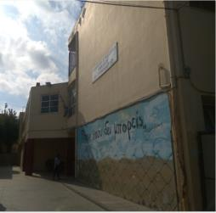
 | Το κτήριο δεν είναι κατειλημμένο: τα Σαββατοκύριακα καθ’ όλη τη διάρκεια του έτους και από 20 Ιουνίου έως 10 Σεπτεμβρίου, καθώς και 2 δεκαπενθήμερα Χριστούγεννα και Πάσχα.
Έως δύο (2) Ενδεικτικές φωτογραφίες κτηρίου | 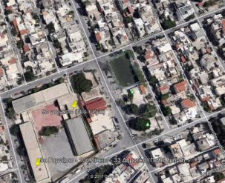

ΠΛΗΡΟΦΟΡΙΕΣ ΚΤΗΡΙΑΚΟΥ ΚΕΛΥΦΟΥΣ
Κύρια δομικά στοιχεία
Εξωτερικοί τοίχοι | Τύπος 1 | Τύπος 2 | Τύπος 3
Σύντομη περιγραφή δομικού στοιχείου (Στρώσεις/ υλικά/ πάχη) | Φέρων οργανισμός: Οπλισμένο σκυρόδεμα πάχους 45 cm. Πλήρωση: δικέλυφη τοιχοποιία με θερμομόνωση (βάσει ισχύοντα κανονισμού) , συνολικού πάχους 25 cm
Όψεις του κτηρίου που συναντάται το δομικό στοιχείο | Σε όλες τις όψεις του κτηρίου
Προσανατολισμός (o) / Κλίση (o) (κατά ΚΕΝΑΚ) όψεων που συναντάται το δομικό στοιχείο | Βόρειο (245o) / Κατακόρυφη (90o) Ανατολικό (335ο)/ Κατακόρυφη (90ο) Νότιο (65ο)/ Κατακόρυφη (90ο) Δυτικό (155ο)/ Κατακόρυφη (90ο)
Επιφάνεια όψεων που συναντάται το δομικό στοιχείο (m2) | Βορειοανατολική: 374,07 Βορειοδυτική: 96,42 Νότιανατολική: 96,42 Νοτιοδυτική: 374,07
Θερμοπερατότητα U-value (W/m2K) | Ανεπαρκή μόνωση 0,88
Άλλα πρόσθετα τεχνικά στοιχεία (προαιρετικό) (κατασκευαστής/λεπτομέρειες προϊόντος, λεπτομερής περιγραφή στρώσεων υλικών, άλλες θερμοφυσικές ή/και οπτικές ιδιότητες, π.χ. ανακλαστικότητα, συντελεστής εκπομπής ηλιακής ακτινοβολίας, κτλ.)
Ενδεικτική εικόνα ή φωτογραφία του δομικού στοιχείου
Οροφή | Τύπος 1 | Τύπος 2 | Τύπος 3
Σύντομη περιγραφή δομικού στοιχείου (Στρώσεις/ υλικά/ πάχη) | Oριζόντια πλάκα οπλισμένου σκυροδέματος 20cm με σκυρόδεμα 150mm Ρύσεων , τσιμεντοκονία,ασφαλτόπανο και τελική στρώση Τσιμεντόπλακες κατεστραμμένες σε μεγάλο ποσοστό. | Κεκλιμένη οροφή οπλισμένου σκυροδέματος 20cm χωρίς θερμομονωτική προστασία
Όψεις του κτηρίου που συναντάται το δομικό στοιχείο | Όλες οι επιφάνειες οροφής του Ά ορόφου εκτός της οροφής του γυμναστηρίου | Οροφή του γυμναστηρίου
Προσανατολισμός (o) / Κλίση (o) (κατά ΚΕΝΑΚ) όψεων που συναντάται το δομικό στοιχείο | Οριζόντιος (0o) / Κλίση: 0o | Νότιοδυτικό (0o) / Κλίση: 15o
Επιφάνεια όψεων που συναντάται το δομικό στοιχείο (m2) | 321.34 | 486
Θερμοπερατότητα U-value (W/m2K) | 2.596 | 3.05
Άλλα πρόσθετα τεχνικά στοιχεία (προαιρετικό) (κατασκευαστής/λεπτομέρειες προϊόντος, λεπτομερής περιγραφή στρώσεων υλικών, άλλες θερμοφυσικές ή/και οπτικές ιδιότητες, π.χ. ανακλαστικότητα, συντελεστής εκπομπής ηλιακής ακτινοβολίας, κτλ. | 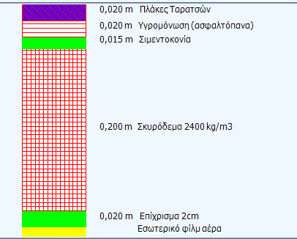
Ενδεικτική εικόνα ή φωτογραφία του δομικού στοιχείου (προαιρετική) | 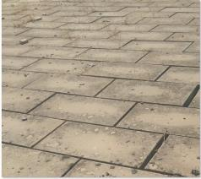
Δάπεδα | Τύπος 1 | Τύπος 2 | Τύπος 3
Σύντομη περιγραφή δομικού στοιχείου (Στρώσεις/ υλικά/ πάχη) | Πλάκα οπλισμένου σκυροδέματος 25cm δίχως θερμομόνωση Δάπεδο από Μάρμαρο Ιωαννίνων μπεζ 3cm. | Πλάκα οπλισμένου σκυροδέματος 25cm χωρις θερμομόνωση,με επικάλυψη ψηφίδας πάνω από έδαφος.
Όψεις του κτηρίου που συναντάται το δομικό στοιχείο | όλες οι επιφάνειες δαπέδου των γραφείων & αιθουσών και δάπεδα διαδρόμων (πάνω από ΜΘΧ και pilotis) | δάπεδο πάνω από έδαφος
Προσανατολισμός (o) / Κλίση (o) (κατά ΚΕΝΑΚ) όψεων που συναντάται το δομικό στοιχείο | Οριζόντιος 180o / Κλίση: 0o | Οριζόντιος (180o) / Κλίση: 0o
Επιφάνεια όψεων που συναντάται το δομικό στοιχείο (m2) | 422 | 707
Θερμοπερατότητα U-value (W/m2K) | 2.3 | 2.9
Άλλα πρόσθετα τεχνικά στοιχεία (προαιρετικό) (κατασκευαστής/λεπτομέρειες προϊόντος, λεπτομερής περιγραφή στρώσεων υλικών, άλλες θερμοφυσικές ή/και οπτικές ιδιότητες, π.χ. ανακλαστικότητα, συντελεστής εκπομπής ηλιακής ακτινοβολίας, κτλ.)
Ενδεικτική εικόνα ή φωτογραφία του δομικού στοιχείου (προαιρετική) | 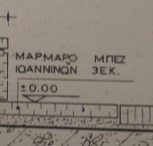
Ανοίγματα (Υαλοπίνακας/πλαίσιο) | Τύπος 1 | Τύπος 2 | Τύπος 3 | Τύπος 4
Σύντομη περιγραφή δομικού στοιχείου (Στρώσεις/ υλικά/ πάχη) | Μεταλλικό πλαίσιο με 45% μονο υαλοπίνακα (πόρτες και παράθυρα) σε αίθουσες ισογείου & Ά ορόφου και σε θύρες γυμναστηρίου. | Συνθετικά κουφωματα με μονούς υαλοπίνακες | Κουφώματα Αλουμινίου με διπλούς υαλοπίνακες σε γραφεία και αίθουσες Ά ορόφου | Μεταλλικές Συμπαγείς Θύρες Αποθηκών, Λεβητοστασίου, wc Ισογείου
Όψεις του κτηρίου που συναντάται το δομικό στοιχείο | Ανοίγματα της Νοτιοδυτικής όψης και βορειοανατολικής όψης | ανοίγματα Νοτιοδυτικής και Βορειοανατολικής όψης γυμναστηρίου | ανοίγματα Νοτιοδυτικής και Βορειοανατολικής όψης γραφείων & αιθουσών Ά ορόφου | ανοίγματα Νοτιοδυτικής όψης
Προσανατολισμός (o) / Κλίση (o) (κατά ΚΕΝΑΚ) ανοιγμάτων που συναντάται το δομικό στοιχείο | Νοτιοδυτική όψη (110o) / Κατακόρυφο: 90o Βορειοανατολική όψη (290ο)/ Κατακόρυφο : 90o | Νοτιοδυτική όψη (110o) / Κατακόρυφο: 90o Βορειοανατολική όψη (290ο)/ Κατακόρυφο : 90o | Νοτιοδυτική όψη (110o) / Κατακόρυφο: 90o Νοτιοανατολική όψη (20ο)/ Κατακόρυφο: 90o Βορειοανατολική όψη (290ο)/ Κατακόρυφο : 90o | Νοτιοδυτική όψη (110o) / Κατακόρυφο: 90o
Επιφάνεια ανοιγμάτων που συναντάται το δομικό στοιχείο (m2) | 43,6τμ | 48τμ | 39,64τμ | 7,8τμ
Θερμοπερατότητα U-value (W/m2K) | 4.03 | 4.75 | 3.7 | 2.1
Συντελεστής ηλιακού θερμικού κέρδους (gw) | 0.77 | 0.77 | 0.68 | 0.85
Ποσοστό ανοιγόμενης ή συρόμενης επιφάνειας | 33% | 0% | 100% | 100%
Επίπεδο σκίασης (από περιβάλλοντα εμπόδια, προβόλους και από συστήματα σκίασης (εσωτερικά/εξωτερικά) | Πάνω από κάθε άνοιγμα υπάρχει πρόβολος μήκους 1,00 m | στην Νοτιοδυτική όψη υπάρχει πρόβολος 1,00m | Πάνω από κάθε άνοιγμα υπάρχει πρόβολος μήκους 1,00 m | Πάνω από κάθε άνοιγμα υπάρχει πρόβολος μήκους 1,00 m
Άλλα πρόσθετα τεχνικά στοιχεία (προαιρετικό) (κατασκευαστής/λεπτομέρειες προϊόντος, λεπτομερής περιγραφή στρώσεων υλικών, άλλες θερμοφυσικές ή/και οπτικές ιδιότητες, π.χ. ανακλαστικότητα, συντελεστής εκπομπής ηλιακής ακτινοβολίας, κτλ.)
Ενδεικτική εικόνα ή φωτογραφία του δομικού στοιχείου | 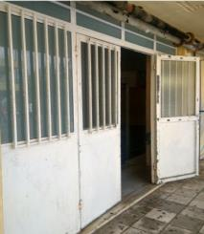 | 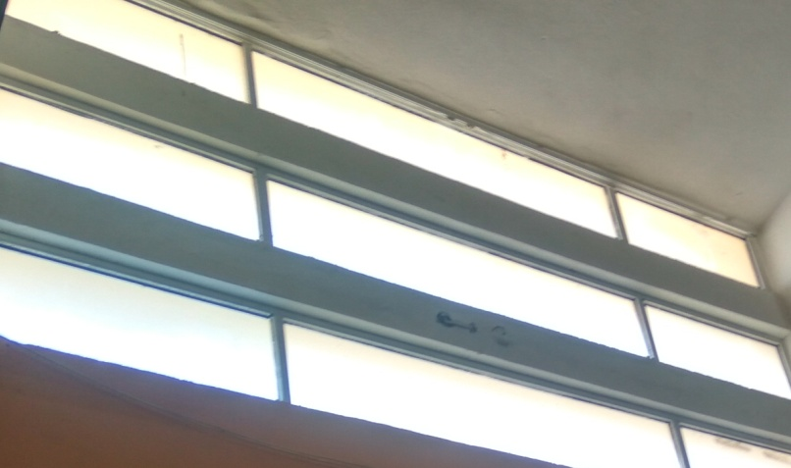 | 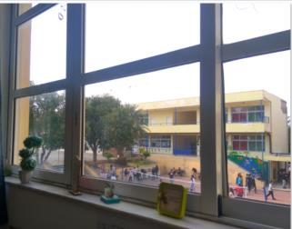 | 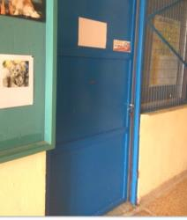

ΠΛΗΡΟΦΟΡΙΕΣ Η/Μ ΣΥΣΤΗΜΑΤΩΝ ΚΤΗΡΙΟΥ
Κύρια Η/Μ συστήματα κτηρίου
Σύστημα θέρμανσης | Τύπος 1 | Τύπος 2 | Τύπος 3
Σύντομη περιγραφή του συστήματος (καύσιμο, τύπος συστήματος παραγωγής, σύστημα διανομής, τερματικές μονάδες) | Δύο Λέβητες πετρελαίου με σωληνώσεις διανομής περιμετρικά του κτηρίου (εσωτερικές ή έως 50% εξωτερικές), και τερματικές μονάδες απλά σώματα καλοριφερ. Εξυπηρετούν συνολικά 3 κτήρια με συνολική Δόμηση 4155τμ. | Τοπική αντλία θερμότητας (A/C) FUJI
Εξυπηρετούμενοι χώροι ανά όροφο | στο Ισόγειο: 56τμ θερμαίνονται , οι υπόλοιποι χώροι μη θερμαινόμενοι ,στον 1ο όροφος: Όλοι οι χώροι Το ισόγειο γυμναστήριο είναι Μη θερμαινόμενος χώρος | 3 Αντλίες Θερμότητας σε 3 γραφεία του Ά ορόφου
Έτος εγκατάστασης | 1976 | 1992
Εγκατεστημένη θερμική ισχύς (kW) | 325KW λέβητας 1 & 232KW λέβητας 2 | 6,0KW η κάθε μία Αντλία Θερμότητας
Βαθμός απόδοσης (%) / Συντελεστής επίδοσης Coefficient of Performance (COP) | Ονομαστική τιμή Βαθμού Απόδοσης Λέβητα : 87 % | COP: 2.86
Επίπεδο μόνωσης του συστήματος παραγωγής θερμότητας | Μη διαθέσιμο | Μη διαθέσιμο
Επίπεδο μόνωσης του συστήματος διανομής (pipework/ductwork) | Ανεπαρκής μόνωση | Δεν εφαρμόζεται
Πρόγραμμα λειτουργίας του συστήματος | Από 20 Νοεμβρίου έως 30 Μαρτίου, Δευτέρα έως Παρακευή, 8:00-12:00 | 10 Ιανουαρίου έως 10 Απριλίου, Δευτέρα έως Παρακευή, 8:00-12:00
Διατάξεις ελέγχου / αυτοματισμοί | Κεντρικό σύστημα χρονοπρογραμματισμού, χωρίς σύστημα ελέγχου στους χώρους βάσει set-point | τοπικό σύστημα ελέγχου λειτουργίας βάσει set point
Άλλες τεχνικές λεπτομέρειες (προαιρετικό) (κατασκευαστής/ λεπτομέρειες προϊόντος, άλλα χαρακτηριστικά ενεργειακής επίδοσης, κτλ.)
Ενδεικτική εικόνα ή φωτογραφία του συστήματος | 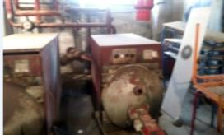 | 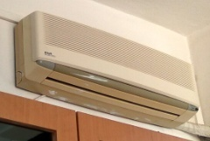
Σύστημα ψύξης | Τύπος 1 | Τύπος 2 | Τύπος 3
Σύντομη περιγραφή του συστήματος (καύσιμο, τύπος συστήματος παραγωγής, σύστημα διανομής, τερματικές μονάδες) | Τοπική αντλία θερμότητας (A/C) FUJI
Εξυπηρετούμενοι χώροι ανά όροφο | 3 Αντλίες Θερμότητας σε 3 γραφεία του Ά ορόφου
Έτος εγκατάστασης | 1992
Εγκατεστημένη ψυκτική ισχύς (kW) | 5,0KW η κάθε μία Αντλία Θερμότητας
Βαθμός απόδοσης (%) / Λόγος ενεργειακής αποδοτικότητας (Energy Efficiency Ratio, EER) | 2.4
Επίπεδο μόνωσης του συστήματος διανομής (pipework/ductwork) | Δεν εφαρμόζεται
Πρόγραμμα λειτουργίας συστήματος | 15 Μαΐου έως 30 Ιουνίου , Δευτέρα έως Παρασκευή, 12:00-15:00
Διατάξεις ελέγχου / αυτοματισμοί | τοπικό σύστημα ελέγχου λειτουργίας βάσει set point
Άλλες τεχνικές λεπτομέρειες (προαιρετικό) (κατασκευαστής/ λεπτομέρειες προϊόντος, άλλα χαρακτηριστικά ενεργειακής επίδοσης, κτλ.)
Ενδεικτική εικόνα ή φωτογραφία του συστήματος
Συστημα αερισμού | Τύπος 1 | Τύπος 2 | Τύπος 3
Σύντομη περιγραφή του συστήματος (φυσικός/μηχανικός αερισμός, με ανάκτηση θερμότητας/χωρίς ανάκτηση θερμότητας) | φυσικός αερισμός με άνοιγμα παραθύρων
Τύπος μηχανικού αερισμού (προσαγωγή και/ή απαγωγή αέρα) | Μη διαθέσιμο
Εξυπηρετούμενοι χώροι ανά όροφο | Για όλους τους ορόφους, σε όλους τους χώρους εκτός από το Γυμναστήριο, όπου εκτός τις πόρτες τα υπόλοιπα ανοίγματα είναι σταθερά δηλαδή μη ανοιγόμενα
Έτος εγκατάστασης | Μη διαθέσιμο
Ρυθμός προσαγωγής/απαγωγής αέρα (m3/s/m2) | Μη διαθέσιμο
Ειδική ισχύς ανεμιστήρα προσαγωγής/απαγωγής (W/m3/s) | Μη διαθέσιμο
Βαθμός απόδοσης ανάκτησης θερμότητας (%) | Μη διαθέσιμο
Πρόγραμμα λειτουργίας του συστήματος | Μη διαθέσιμο
Διατάξεις ελέγχου / αυτοματισμοί | Μη διαθέσιμο
Άλλες τεχνικές λεπτομέρειες (προαιρετικό) (κατασκευαστής/ λεπτομέρειες προϊόντος, άλλα χαρακτηριστικά ενεργειακής επίδοσης, κτλ.)
Ενδεικτική εικόνα ή φωτογραφία του συστήματος
Ζεστό νερό χρήσης | Τύπος 1 | Τύπος 2 | Τύπος 3 | etc.
Σύντομη περιγραφή του συστήματος (καύσιμο, τύπος συστήματος παραγωγής, σύστημα διανομής, τερματικές μονάδες) | Δεν υπάρχει
Εξυπηρετούμενοι χώροι ανά όροφο
Έτος εγκατάστασης
Εγκατεστημένη ισχύς (kW)
Βαθμός απόδοσης (%) / COP / EER
Επίπεδο μόνωσης του συστήματος διανομής (pipework)
Επίπεδο μόνωσης δεξαμενής αποθήκευσης ζεστού νερού
Πρόγραμμα λειτουργίας του συστήματος
Διατάξεις ελέγχου / αυτοματισμοί
Άλλες τεχνικές λεπτομέρειες (προαιρετικό) (κατασκευαστής/ λεπτομέρειες προϊόντος, άλλα χαρακτηριστικά ενεργειακής επίδοσης, κτλ.)
Ενδεικτική εικόνα ή φωτογραφία του συστήματος (προαιρετικό)
Φωτισμός | Τύπος 1 | Τύπος 2 | Τύπος 3
Τύπος λαμπτήρων | γραμμικοί φθορισμού οροφής | πυρακτώσεως | Εσωτερικοί προβολείς αλογόνου
Εξυπηρετούμενοι χώροι ανά όροφο | εσωτερικά σε όλα τα γραφεία, αίθουσες, σε διαδρόμους και στο γυμναστήριο | εσωτερικά στις αποθήκες, σε wc, σε λέβητα και σε διαδρόμους ισογείου | εντός Γυμναστηρίου
Έτος εγκατάστασης | 1990 | 1990 | 1990
Αριθμός φωτιστικών σωμάτων | 52 (τα 16 από αυτά είναι στο γυμναστήριο) | 10 | 4 στο γυμναστήριο
Αριθμός λαμπτήρων του κάθε φωτιστικού σώματος | 2 ράβδοι ανα φωτιστικό | 1 | 1
Ηλεκτρική ισχύς λαμπτήρα (W) | 36 ανά ράβδο | 60 | 150
Φωτιστική απόδοση (lm/W) | 100 | 18 | 110
Πρόγραμμα λειτουργίας του συστήματος | Κατά βούληση του χρήστη εντός του προγράμματος λειτουργίας των αντίστοιχων χώρων. | Κατά βούληση του χρήστη εντός του προγράμματος λειτουργίας των αντίστοιχων χώρων. | 260 ημέρες το χρόνο ώρες από 18:00 - 22:00
Διατάξεις ελέγχου / αυτοματισμοί | χειροκίνητα | χειροκίνητα | χειροκίνητα
Άλλες τεχνικές λεπτομέρειες (προαιρετικό) (κατασκευαστής/ λεπτομέρειες προϊόντος, άλλα χαρακτηριστικά ενεργειακής επίδοσης, κτλ.)
Ενδεικτική εικόνα ή φωτογραφία του συστήματος |  | 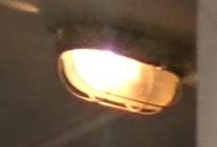 | 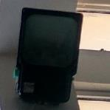
Τεχνολογίες ΑΠΕ | Τύπος 1 | Τύπος 2 | Τύπος 3
Σύντομη περιγραφή τεχνολογιών ΑΠΕ (Τύπος/Θέση) | Δεν υπάρχει
Περιοχή/φορτίο του κτηρίου που καλύπτεται
Προσανατολισμός (o) / Κλίση (o)
Επιφάνεια (m2)
Έτος εγκατάστασης
Εγκατεστημένη ισχύς (kW)
Ετήσια παραγόμενη ενέργεια (kWh)
Διατάξεις ελέγχου / αυτοματισμοί
Άλλες τεχνικές λεπτομέρειες (προαιρετικό) (κατασκευαστής/ λεπτομέρειες προϊόντος, άλλα χαρακτηριστικά ενεργειακής επίδοσης, κτλ.)
Ενδεικτική εικόνα ή φωτογραφία του συστήματος

Details for Ambassador of PBT3
 |  | Public Authority:
 |  | Δήμος Ηρακλείου

Κτήριο «εκπρόσωπος» της Τυπολογίας Δημοτικού Κτηρίου: |  | ΤΔΚ3

ΓΕΝΙΚΕΣ ΠΛΗΡΟΦΟΡΙΕΣ |  |  | Εύρη κατηγοριοποίησης
Όνομα κτηρίου | 3ο Γυμνάσιο
Ιδιοκτήτης | Δήμος Ηρακλείου
Ένοικος | Δήμος Ηρακλείου
Ταχυδρομική διεύθυνση | Οδός: Λευτέρη Σκεπετζή 31 και Φιλελλήνων.
Τύπος/χρήση κτηρίου | Εκπαιδευτικό κτίριο-Β βάθμια |  | Εκπαιδευτικό κτίριο Β-βάθμια
Έτος κατασκευής | 2002-2003 |  | 1980-2010
Έτος ανακαίνισης (εάν έχει γίνει) και σύντομη περιγραφή ανακαίνισης | Όχι
Αριθμός ορόφων | 3 |  | 3-5
Μέσο ύψος ορόφου (m) | Ημιυπόγειο: 3m, Ισόγειο: 3,40m, πρώτος όροφος: 3,40m
Μικτή επιφάνεια δαπέδου (m2) | 3090 m2 |  | 1200-4000
Κατανομή μικτής επιφάνειας ανά όροφο | Ημιυπόγειο: 1,030m2, Ισόγειο :1 ,030m2, πρώτος όροφος: 1,030m2,
Κατανομή επιφάνειας δαπέδου (m2) ανά σύστημα εξυπηρέτησης αναγκών ψύξης/θέρμανσης/μηχανικού αερισμού | Συνολική θερμαινόμενη επιφάνεια: 2940m2 (μη θερμαινόμενοι χώροι είναι 140m2 στο υπόγειο ( λεβητοστάσιο 50τμ και 2 αποθήκες από 50m2 η κάθε μία)
 | Συνολική ψυχόμενη επιφάνεια: 881,28m2 (3 γραφεία , βιβλιοθήκη και 14 αίθουσες διδασκαλίας)
 | Συνολική επιφάνεια με μηχανικό αερισμό: 50,68m2 (2 γραφεία στο ισόγειο)
Μέσος αριθμός εργαζομένων/ενοίκων | 570 μαθητές / 50 καθηγητές . Σύνολο 620 άτομα
Πρόγραμμα λειτουργίας κτηρίου | Το κτήριο είναι κατειλημμένο: 180 ημέρες το έτος, Δεύτερα έως Παρασκευή 08:00-16:00
 | Το κτήριο δεν είναι κατειλημμένο: τα Σαββατοκύριακα καθ’ όλη τη διάρκεια του έτους και από 20 Ιουνίου έως 10 Σεπτεμβρίου, καθώς και 2 δεκαπενθήμερα Χριστούγεννα και Πάσχα.
Έως δύο (2) Ενδεικτικές φωτογραφίες κτηρίου | 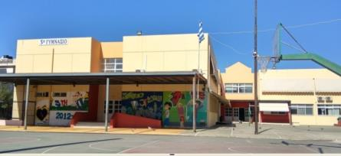 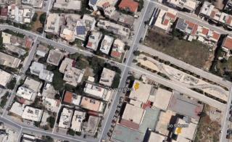

ΠΛΗΡΟΦΟΡΙΕΣ ΚΤΗΡΙΑΚΟΥ ΚΕΛΥΦΟΥΣ
Κύρια δομικά στοιχεία
Εξωτερικοί τοίχοι | Τύπος 1 | Τύπος 2 | Τύπος 3
Σύντομη περιγραφή δομικού στοιχείου (Στρώσεις/ υλικά/ πάχη) | Φέρων οργανισμός: Οπλισμένο σκυρόδεμα πάχους 45 cm. Πλήρωση: δικέλυφη τοιχοποιία με ενδιάμεση θερμομόνωση εξηλασμένη πολυστερίνη, συνολικού πάχους 27 cm
Όψεις του κτηρίου που συναντάται το δομικό στοιχείο | Σε όλες τις όψεις του κτηρίου
Προσανατολισμός (o) / Κλίση (o) (κατά ΚΕΝΑΚ) όψεων που συναντάται το δομικό στοιχείο | Βόρειο (245o) / Κατακόρυφη (90o) Ανατολικό (335ο)/ Κατακόρυφη (90ο) Νότιο (65ο)/ Κατακόρυφη (90ο) Δυτικό (155ο)/ Κατακόρυφη (90ο)
Επιφάνεια όψεων που συναντάται το δομικό στοιχείο (m2) | Βορειοανατολική: 304 Βορειοδυτική: 285 Νότιανατολική: 304 Νοτιοδυτική: 285
Θερμοπερατότητα U-value (W/m2K) | 0.617
Άλλα πρόσθετα τεχνικά στοιχεία (προαιρετικό) (κατασκευαστής/λεπτομέρειες προϊόντος, λεπτομερής περιγραφή στρώσεων υλικών, άλλες θερμοφυσικές ή/και οπτικές ιδιότητες, π.χ. ανακλαστικότητα, συντελεστής εκπομπής ηλιακής ακτινοβολίας, κτλ.)
Ενδεικτική εικόνα ή φωτογραφία του δομικού στοιχείου | 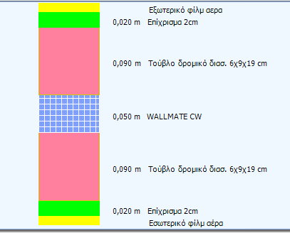
Οροφή | Τύπος 1 | Τύπος 2 | Τύπος 3
Σύντομη περιγραφή δομικού στοιχείου (Στρώσεις/ υλικά/ πάχη) | Ανεστραμμένο δώμα-οριζόντια πλάκα οπλισμένου σκυροδέματος 20cm με θερμομόνωση εξηλασμένη πολυστερίνη 5cm, γαρμπίλι & πλάκες
Όψεις του κτηρίου που συναντάται το δομικό στοιχείο | Όλες οι επιφάνειες οροφής του πρώτου ορόφου
Προσανατολισμός (o) / Κλίση (o) (κατά ΚΕΝΑΚ) όψεων που συναντάται το δομικό στοιχείο | Οριζόντιος (0o) / Κλίση: 0o
Επιφάνεια όψεων που συναντάται το δομικό στοιχείο (m2) | 1030
Θερμοπερατότητα U-value (W/m2K) | 0.453
Άλλα πρόσθετα τεχνικά στοιχεία (προαιρετικό) (κατασκευαστής/λεπτομέρειες προϊόντος, λεπτομερής περιγραφή στρώσεων υλικών, άλλες θερμοφυσικές ή/και οπτικές ιδιότητες, π.χ. ανακλαστικότητα, συντελεστής εκπομπής ηλιακής ακτινοβολίας, κτλ. | 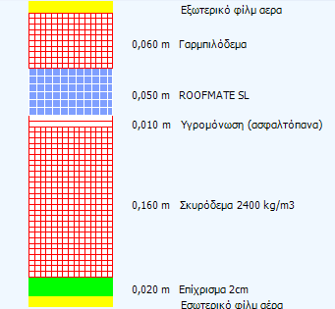
Ενδεικτική εικόνα ή φωτογραφία του δομικού στοιχείου (προαιρετική) | 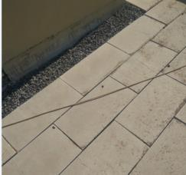
Δάπεδα | Τύπος 1 | Τύπος 2 | Τύπος 3
Σύντομη περιγραφή δομικού στοιχείου (Στρώσεις/ υλικά/ πάχη) | πλάκα οπλισμένου σκυροδέματος 20cm με 5cm θερμομόνωση πετροβάμβακα σε επαφή με έδαφος
Όψεις του κτηρίου που συναντάται το δομικό στοιχείο | όλες οι επιφάνειες δαπέδου του ημιυπογείου που είναι σε επαφή με το έδαφος (1030τμ).
Προσανατολισμός (o) / Κλίση (o) (κατά ΚΕΝΑΚ) όψεων που συναντάται το δομικό στοιχείο | Οριζόντιος (180o) / Κλίση: 0o
Επιφάνεια όψεων που συναντάται το δομικό στοιχείο (m2) | 1030
Θερμοπερατότητα U-value (W/m2K) | 0.335
Άλλα πρόσθετα τεχνικά στοιχεία (προαιρετικό) (κατασκευαστής/λεπτομέρειες προϊόντος, λεπτομερής περιγραφή στρώσεων υλικών, άλλες θερμοφυσικές ή/και οπτικές ιδιότητες, π.χ. ανακλαστικότητα, συντελεστής εκπομπής ηλιακής ακτινοβολίας, κτλ.) | 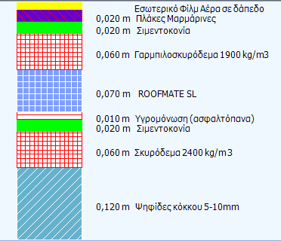
Ενδεικτική εικόνα ή φωτογραφία του δομικού στοιχείου (προαιρετική)
Ανοίγματα (Υαλοπίνακας/πλαίσιο) | Τύπος 1 | Τύπος 2 | Τύπος 3
Σύντομη περιγραφή δομικού στοιχείου (Στρώσεις/ υλικά/ πάχη) | Πλαίσια αλουμινίου με διπλούς υλοπίνακες
Όψεις του κτηρίου που συναντάται το δομικό στοιχείο | Όλα τα ανοίγματα σε όλες τις όψεις του κτηρίου
Προσανατολισμός (o) / Κλίση (o) (κατά ΚΕΝΑΚ) ανοιγμάτων που συναντάται το δομικό στοιχείο | Βόρειο (245o) / Κατακόρυφη (90o) Ανατολικό (335ο)/ Κατακόρυφη (90ο) Νότιο (65ο)/ Κατακόρυφη (90ο) Δυτικό (155ο)/ Κατακόρυφη (90ο)
Επιφάνεια ανοιγμάτων που συναντάται το δομικό στοιχείο (m2) | 408m2
Θερμοπερατότητα U-value (W/m2K) | 3.2
Συντελεστής ηλιακού θερμικού κέρδους (gw) | 0.75
Ποσοστό ανοιγόμενης ή συρόμενης επιφάνειας | 100%
Επίπεδο σκίασης (από περιβάλλοντα εμπόδια, προβόλους και από συστήματα σκίασης (εσωτερικά/εξωτερικά) | Πάνω από κάθε άνοιγμα υπάρχει πρόβολος μήκους 0,3 m, τέντες μήκους 1,00μ υπάρχουν στις Νοτιοανατολικές & Νοτιοδυτικές όψεις
Άλλα πρόσθετα τεχνικά στοιχεία (προαιρετικό) (κατασκευαστής/λεπτομέρειες προϊόντος, λεπτομερής περιγραφή στρώσεων υλικών, άλλες θερμοφυσικές ή/και οπτικές ιδιότητες, π.χ. ανακλαστικότητα, συντελεστής εκπομπής ηλιακής ακτινοβολίας, κτλ.) | 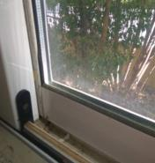
Ενδεικτική εικόνα ή φωτογραφία του δομικού στοιχείου | 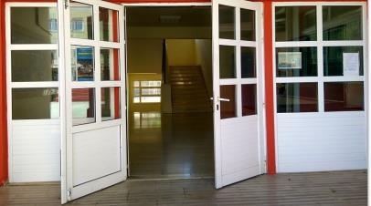

ΠΛΗΡΟΦΟΡΙΕΣ Η/Μ ΣΥΣΤΗΜΑΤΩΝ ΚΤΗΡΙΟΥ
Κύρια Η/Μ συστήματα κτηρίου
Σύστημα θέρμανσης | Τύπος 1 | Τύπος 2 | Τύπος 2
Σύντομη περιγραφή του συστήματος (καύσιμο, τύπος συστήματος παραγωγής, σύστημα διανομής, τερματικές μονάδες) | Λέβητας πετρελαίου με σωληνώσεις διανομής περιμετρικά του κτηρίου και τερματικές μονάδες απλά σώματα καλοριφερ. | Τοπική αντλία θερμότητας (A/C) | Τοπική αντλία θερμότητας (A/C) 24000btu/h
Εξυπηρετούμενοι χώροι ανά όροφο | Όλοι χώροι εκτός από 2 αποθήκες και λεβητοστάσιο στο υπόγειο (140τμ) | 12 αίθουσες σε ισόγειο και Ά όροφο, βιβλιοθήκη & 2 γραφείa στο ισόγειο από 1 κλιματιστικό σε κάθε χώρο. Συνολικά 15 κλιματιστικά | 4 αίθουσες Yπογείου από 1 κλιματιστικό σε κάθε αίθουσα. Συνολικά 4 κλιματιστικά
Έτος εγκατάστασης | 2002 | 2003 | 2003
Εγκατεστημένη θερμική ισχύς (kW) | 209KW | 6,38KW η κάθε μία Αντλία Θερμότητας | 7KW η κάθε μία Αντλία Θερμότητας
Βαθμός απόδοσης (%) / Συντελεστής επίδοσης Coefficient of Performance (COP) | Ονομαστική τιμή Βαθμού Απόδοσης Λέβητα : 96 % | COP: 2.6 | COP: 2.8
Επίπεδο μόνωσης του συστήματος παραγωγής θερμότητας | Μη διαθέσιμο | Μη διαθέσιμο | Μη διαθέσιμο
Επίπεδο μόνωσης του συστήματος διανομής (pipework/ductwork) | Επαρκής μόνωση | Δεν εφαρμόζεται | Δεν εφαρμόζεται
Πρόγραμμα λειτουργίας του συστήματος | Από 20 Νοεμβρίου έως 30 Μαρτίου, Δευτέρα έως Παρακευή, 8:00-12:00 | 10 Ιανουαρίου έως 10 Απριλίου, Δευτέρα έως Παρακευή, 8:00-12:00 | 10 Ιανουαρίου έως 10 Απριλίου, Δευτέρα έως Παρακευή, 8:00-12:00
Διατάξεις ελέγχου / αυτοματισμοί | Κεντρικό σύστημα χρονοπρογραμματισμού, χωρίς σύστημα ελέγχου στους χώρους βάσει set-point | τοπικό σύστημα ελέγχου λειτουργίας βάσει set point | τοπικό σύστημα ελέγχου λειτουργίας βάσει set point
Άλλες τεχνικές λεπτομέρειες (προαιρετικό) (κατασκευαστής/ λεπτομέρειες προϊόντος, άλλα χαρακτηριστικά ενεργειακής επίδοσης, κτλ.)
Ενδεικτική εικόνα ή φωτογραφία του συστήματος | 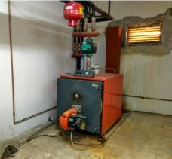 | 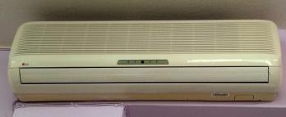 | 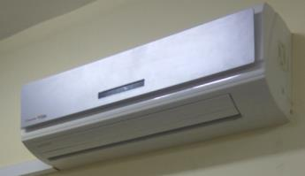
Σύστημα ψύξης | Τύπος 1 | Τύπος 1 | Τύπος 2
Σύντομη περιγραφή του συστήματος (καύσιμο, τύπος συστήματος παραγωγής, σύστημα διανομής, τερματικές μονάδες) | Τοπική αντλία θερμότητας (A/C) | Τοπική αντλία θερμότητας (A/C) 24000btu/h | Ανεμιστήρες Οροφής
Εξυπηρετούμενοι χώροι ανά όροφο | 12 αίθουσες σε ισόγειο και Ά όροφο, βιβλιοθήκη & 2 γραφείa στο ισόγειο από 1 κλιματιστικό σε κάθε χώρο. Συνολικά 15 κλιματιστικά | 4 αίθουσες Yπογείου από 1 κλιματιστικό σε κάθε αίθουσα. Συνολικά 4 κλιματιστικά | 4 αίθουσες
Έτος εγκατάστασης | 2003 | 2003 | 2002
Εγκατεστημένη ψυκτική ισχύς (kW) | 6KW η κάθε μία Αντλία Θερμότητας | 7KW η κάθε μία Αντλία Θερμότητας | Μη διαθέσιμο
Βαθμός απόδοσης (%) / Λόγος ενεργειακής αποδοτικότητας (Energy Efficiency Ratio, EER) | EER: 2,4 | EER: 2,8 | Μη διαθέσιμο
Επίπεδο μόνωσης του συστήματος διανομής (pipework/ductwork) | Μη διαθέσιμο | Δεν εφαρμόζεται | Μη διαθέσιμο
Πρόγραμμα λειτουργίας συστήματος | 15 Μαΐου έως 30 Ιουνίου , Δευτέρα έως Παρασκευή, 12:00-15:00 | 15 Μαΐου έως 30 Ιουνίου , Δευτέρα έως Παρασκευή, 12:00-15:00 | 15 Μαΐου έως 30 Ιουνίου και από 15 εως 30 Σεπτεμβρίου , Δευτέρα έως Παρασκευή, 12:00-15:00
Διατάξεις ελέγχου / αυτοματισμοί | Τοπικό σύστημα ελέγχου λειτουργίας βάσει set point | Τοπικό σύστημα ελέγχου λειτουργίας βάσει set point | χειροκίνητα
Άλλες τεχνικές λεπτομέρειες (προαιρετικό) (κατασκευαστής/ λεπτομέρειες προϊόντος, άλλα χαρακτηριστικά ενεργειακής επίδοσης, κτλ.)
Ενδεικτική εικόνα ή φωτογραφία του συστήματος | 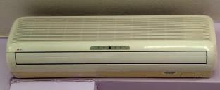 |  | 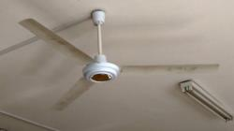
Συστημα αερισμού | Τύπος 1 | Τύπος 2 | Τύπος 3
Σύντομη περιγραφή του συστήματος (φυσικός/μηχανικός αερισμός, με ανάκτηση θερμότητας/χωρίς ανάκτηση θερμότητας) | φυσικός αερισμός με άνοιγμα παραθύρων | Μηχανικός αερισμός με σύστημα χειρισμού αέρα (Air Handling Unit, AHU) χωρίς ανάκτηση
Τύπος μηχανικού αερισμού (προσαγωγή και/ή απαγωγή αέρα) | Μη διαθέσιμο | Προσαγωγής και απαγωγής αέρα
Εξυπηρετούμενοι χώροι ανά όροφο | Για όλους τους ορόφους, σε όλους τους χώρους εκτός από τους χώρους υπογείου όπου δεν υπάρχουν ανοίγματα | σε 2 γραφεία Ισογείου
Έτος εγκατάστασης | Μη διαθέσιμο | 2010
Ρυθμός προσαγωγής/απαγωγής αέρα (m3/s/m2) | Μη διαθέσιμο | Μη διαθέσιμο
Ειδική ισχύς ανεμιστήρα προσαγωγής/απαγωγής (W/m3/s) | Μη διαθέσιμο | 1
Βαθμός απόδοσης ανάκτησης θερμότητας (%) | Μη διαθέσιμο | Μη διαθέσιμο
Πρόγραμμα λειτουργίας του συστήματος | Μη διαθέσιμο | 15 Μαΐου έως 30 Ιουνίου , Δευτέρα έως Παρασκευή, 12:00-15:00
Διατάξεις ελέγχου / αυτοματισμοί | Μη διαθέσιμο | Τοπικό σύστημα ελέγχου λειτουργίας βάσει set point
Άλλες τεχνικές λεπτομέρειες (προαιρετικό) (κατασκευαστής/ λεπτομέρειες προϊόντος, άλλα χαρακτηριστικά ενεργειακής επίδοσης, κτλ.)
Ενδεικτική εικόνα ή φωτογραφία του συστήματος |  | 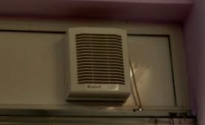
Ζεστό νερό χρήσης | Τύπος 1 | Τύπος 2 | Τύπος 3
Σύντομη περιγραφή του συστήματος (καύσιμο, τύπος συστήματος παραγωγής, σύστημα διανομής, τερματικές μονάδες) | Δεν υπάρχει
Εξυπηρετούμενοι χώροι ανά όροφο
Έτος εγκατάστασης
Εγκατεστημένη ισχύς (kW)
Βαθμός απόδοσης (%) / COP / EER
Επίπεδο μόνωσης του συστήματος διανομής (pipework)
Επίπεδο μόνωσης δεξαμενής αποθήκευσης ζεστού νερού
Πρόγραμμα λειτουργίας του συστήματος
Διατάξεις ελέγχου / αυτοματισμοί
Άλλες τεχνικές λεπτομέρειες (προαιρετικό) (κατασκευαστής/ λεπτομέρειες προϊόντος, άλλα χαρακτηριστικά ενεργειακής επίδοσης, κτλ.)
Ενδεικτική εικόνα ή φωτογραφία του συστήματος (προαιρετικό)
Φωτισμός | Τύπος 1 | Τύπος 2 | Τύπος 3 | Τύπος 4 | Τύπος
Τύπος λαμπτήρων | Γραμμικοί ράβδοι φθορισμού οροφής | Φωτιστικά 4 ραβδων φθορισμού οροφής | πυρακτώσεως | Εξωτερικοί προβολείς αλογόνου | Εξωτερικοί προβολείς
Εξυπηρετούμενοι χώροι ανά όροφο | Eσωτερικά σε 9 αίθουσες διδασκαλίας σε όλους τους ορόφους | Στους κοινόχρηστους χώρους Ισογείου και Ά ορόφου και σε 1 αίθουσα του Ισογείου και σε 2 γραφεία Ισογείου | εσωτερικά στις αποθήκες, στο λέβητα ,σε wc | Εξωτερικά στη νότιοανατολική & νοτιοδυτική όψη του κτηρίου (αυλή σχολείου). | Εξωτερικά στη βόρειοανατολική όψη του κτηρίου (είσοδος σχολείου).
Έτος εγκατάστασης | 2002 | 2002 | 2002 | 2002 | 2002
Αριθμός φωτιστικών σωμάτων | 149 | 74 | 10 | 4 | 2
Αριθμός λαμπτήρων του κάθε φωτιστικού σώματος | 2 ράβδοι ανα φωτιστικό | 4 ραβδοι ανα φωτιστικό | 1 | 1 | 1
Ηλεκτρική ισχύς λαμπτήρα (W) | 36 ανά ράβδο | 18 ανά ράβδο | 60 | 500 | 2500
Φωτιστική απόδοση (lm/W) | 100 | 100 | 18 | 110 | 60
Πρόγραμμα λειτουργίας του συστήματος | Κατά βούληση του χρήστη εντός του προγράμματος λειτουργίας των αντίστοιχων χώρων. | Κατά βούληση του χρήστη εντός του προγράμματος λειτουργίας των αντίστοιχων χώρων. | Κατά βούληση του χρήστη εντός του προγράμματος λειτουργίας των αντίστοιχων χώρων. | Όλο το έτος, 19:00 - 5:30 | Όλο το έτος, 19:00 - 5:30
Διατάξεις ελέγχου / αυτοματισμοί | χειροκίνητα | χειροκίνητα | χειροκίνητα | ελεγχόμενο οn/off βάσει αισθητήρα φυσικού φωτός (ανάβουν μόνο νύχτα) | ελεγχόμενο οn/off βάσει αισθητήρα φυσικού φωτός (ανάβουν μόνο νύχτα)
Άλλες τεχνικές λεπτομέρειες (προαιρετικό) (κατασκευαστής/ λεπτομέρειες προϊόντος, άλλα χαρακτηριστικά ενεργειακής επίδοσης, κτλ.)
Ενδεικτική εικόνα ή φωτογραφία του συστήματος | 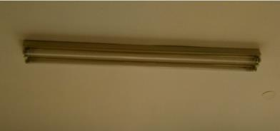 | 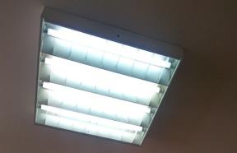 |  |  | 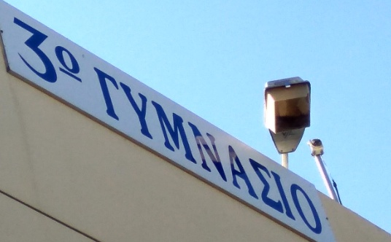
Τεχνολογίες ΑΠΕ | Τύπος 1 | Τύπος 2 | Τύπος 3
Σύντομη περιγραφή τεχνολογιών ΑΠΕ (Τύπος/Θέση) | Δεν υπάρχει
Περιοχή/φορτίο του κτηρίου που καλύπτεται
Προσανατολισμός (o) / Κλίση (o)
Επιφάνεια (m2)
Έτος εγκατάστασης
Εγκατεστημένη ισχύς (kW)
Ετήσια παραγόμενη ενέργεια (kWh)
Διατάξεις ελέγχου / αυτοματισμοί
Άλλες τεχνικές λεπτομέρειες (προαιρετικό) (κατασκευαστής/ λεπτομέρειες προϊόντος, άλλα χαρακτηριστικά ενεργειακής επίδοσης, κτλ.)
Ενδεικτική εικόνα ή φωτογραφία του συστήματος

Details for Ambassador of PBT4
 |  | Public Authority:
 |  | Δήμος Ηρακλείου

Κτήριο «εκπρόσωπος» της Τυπολογίας Δημοτικού Κτηρίου: |  | ΤΔΚ4

ΓΕΝΙΚΕΣ ΠΛΗΡΟΦΟΡΙΕΣ |  |  | Εύρη κατηγοριοποίησης
Όνομα κτηρίου | 1ο Δημοτικό Σχολείο 3ο & 21ο Νηπιαγ. Ηρακλείου
Ιδιοκτήτης | Δήμος Ηρακλείου
Ένοικος | Δήμος Ηρακλείου
Ταχυδρομική διεύθυνση | Οδός: Καλοκαιρινού 147, Ηράκλειο
Τύπος/χρήση κτηρίου | Εκπαιδευτικό κτίριο Α-βάθμια |  | Εκπαιδευτικό κτίριο Α-βάθμια
Έτος κατασκευής | 1930-1936 |  | <1980
Έτος ανακαίνισης (εάν έχει γίνει) και σύντομη περιγραφή ανακαίνισης | 1995- Αντικατάσταση κάποιων φωτιστικών σωμάτων και κάποιων κουφωμάτων 40% με αλουμίνια διπλού υαλοπίνακα
Αριθμός ορόφων | 2 |  | <=2
Μέσο ύψος ορόφου (m) | Iσόγειο : 4,00m και Ά όροφος : 4,00m
Μικτή επιφάνεια δαπέδου (m2) | 1060 m2 |  | <1200
Κατανομή μικτής επιφάνειας ανά όροφο | Ισόγειο : 580m2 και πρώτος όροφος: 480m2
Κατανομή επιφάνειας δαπέδου (m2) ανά σύστημα εξυπηρέτησης αναγκών ψύξης/θέρμανσης/μηχανικού αερισμού | Συνολική θερμαινόμενη επιφάνεια: 820m2 ( 220m2 που είναι μη θερμαινόμενοι χώροι)
 | Συνολική ψυχόμενη επιφάνεια: 0m2 (δεν υπάρχει)
 | Συνολική επιφάνεια με μηχανικό αερισμό: 0m2 (δεν υπάρχει)
Μέσος αριθμός εργαζομένων/ενοίκων | 130 μαθητές και 22 δάσκαλοι. Σύνολο 152 άτομα
Πρόγραμμα λειτουργίας κτηρίου | Το κτήριο είναι κατειλημμένο: 180 ημέρες το έτος, Δεύτερα έως Παρασκευή 08:00-16:00
 | Το κτήριο δεν είναι κατειλημμένο: τα Σαββατοκύριακα καθ’ όλη τη διάρκεια του έτους και από 20 Ιουνίου έως 10 Σεπτεμβρίου, καθώς και 2 δεκαπενθήμερα Χριστούγεννα και Πάσχα.
Έως δύο (2) Ενδεικτικές φωτογραφίες κτηρίου | 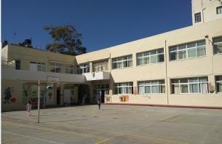 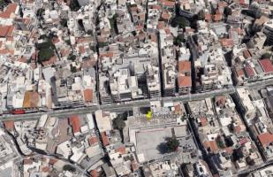

ΠΛΗΡΟΦΟΡΙΕΣ ΚΤΗΡΙΑΚΟΥ ΚΕΛΥΦΟΥΣ
Κύρια δομικά στοιχεία
Εξωτερικοί τοίχοι | Τύπος 1 | Τύπος 2 | Τύπος 3
Σύντομη περιγραφή δομικού στοιχείου (Στρώσεις/ υλικά/ πάχη) | Λιθοδομή πάχους 0,56m χωρίς μόνωση
Όψεις του κτηρίου που συναντάται το δομικό στοιχείο | Σε όλες τις όψεις του κτηρίου
Προσανατολισμός (o) / Κλίση (o) (κατά ΚΕΝΑΚ) όψεων που συναντάται το δομικό στοιχείο | Βόρειος (90o) / Κατακόρυφη (90o) Ανατολικός (0ο)/ Κατακόρυφη (90ο) Νότιος (270ο)/ Κατακόρυφη (90ο) Δυτικός (180ο)/ Κατακόρυφη (90ο)
Επιφάνεια όψεων που συναντάται το δομικό στοιχείο (m2) | Βόρεια: 344,77m2 Ανατολική: 241,84m2 Νότια: 345m2 Δυτική: 242m2
Θερμοπερατότητα U-value (W/m2K) | 1.77
Άλλα πρόσθετα τεχνικά στοιχεία (προαιρετικό) (κατασκευαστής/λεπτομέρειες προϊόντος, λεπτομερής περιγραφή στρώσεων υλικών, άλλες θερμοφυσικές ή/και οπτικές ιδιότητες, π.χ. ανακλαστικότητα, συντελεστής εκπομπής ηλιακής ακτινοβολίας, κτλ.)
Ενδεικτική εικόνα ή φωτογραφία του δομικού στοιχείου | 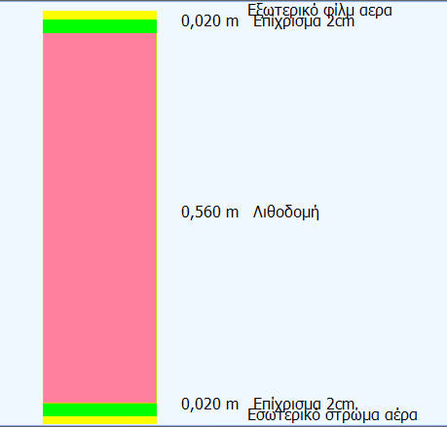
Οροφή | Τύπος 1 | Τύπος 2 | Τύπος 3
Σύντομη περιγραφή δομικού στοιχείου (Στρώσεις/ υλικά/ πάχη) | Ανεστραμμένο δώμα-οριζόντια πλάκα οπλισμένου σκυροδέματος 20cm χωρίς θερμομόνωση και τελική επίστρωση τσιμεντόπλακες
Όψεις του κτηρίου που συναντάται το δομικό στοιχείο | Όλες οι επιφάνειες οροφής του πρώτου ορόφου
Προσανατολισμός (o) / Κλίση (o) (κατά ΚΕΝΑΚ) όψεων που συναντάται το δομικό στοιχείο | Οριζόντιος (0o) / Κλίση: 0o
Επιφάνεια όψεων που συναντάται το δομικό στοιχείο (m2) | 480m2
Θερμοπερατότητα U-value (W/m2K) | 2.596
Άλλα πρόσθετα τεχνικά στοιχεία (προαιρετικό) (κατασκευαστής/λεπτομέρειες προϊόντος, λεπτομερής περιγραφή στρώσεων υλικών, άλλες θερμοφυσικές ή/και οπτικές ιδιότητες, π.χ. ανακλαστικότητα, συντελεστής εκπομπής ηλιακής ακτινοβολίας, κτλ.
Ενδεικτική εικόνα ή φωτογραφία του δομικού στοιχείου (προαιρετική)
Δάπεδα | Τύπος 1 | Τύπος 2 | Τύπος 3
Σύντομη περιγραφή δομικού στοιχείου (Στρώσεις/ υλικά/ πάχη) | Δάπεδο με μωσαϊκό επί εδάφους. Πλάκα οπλισμένου σκυροδέματος 20cm χωρίς θερμομόνωση με τελική στρώση μάρμαρο ή ψιφιδωτό πάνω από έδαφος
Όψεις του κτηρίου που συναντάται το δομικό στοιχείο | όλες οι επιφάνειες δαπέδου του ισογείου
Προσανατολισμός (o) / Κλίση (o) (κατά ΚΕΝΑΚ) όψεων που συναντάται το δομικό στοιχείο | Οριζόντιος (0o) / Κλίση: 0o
Επιφάνεια όψεων που συναντάται το δομικό στοιχείο (m2) | 580m2
Θερμοπερατότητα U-value (W/m2K) | 3,1 (βάσει Πίνακα 3.4 του ΚΕΝΑΚ)
Άλλα πρόσθετα τεχνικά στοιχεία (προαιρετικό) (κατασκευαστής/λεπτομέρειες προϊόντος, λεπτομερής περιγραφή στρώσεων υλικών, άλλες θερμοφυσικές ή/και οπτικές ιδιότητες, π.χ. ανακλαστικότητα, συντελεστής εκπομπής ηλιακής ακτινοβολίας, κτλ.)
Ενδεικτική εικόνα ή φωτογραφία του δομικού στοιχείου (προαιρετική)
Ανοίγματα (Υαλοπίνακας/πλαίσιο) | Τύπος 1 | Τύπος 2 | Τύπος 3
Σύντομη περιγραφή δομικού στοιχείου (Στρώσεις/ υλικά/ πάχη) | Ξυλινη διπλή θύρα με μονό υαλοπίνακα | Κουφώματα Αλουμινίου με διπλούς υαλοπίνακες και διάκενο αέρα 12mm | Κουφώματα Αλουμινίου με μονούς υαλοπίνακες (παλιοί)
...

